Performance
 | Nhóm: | 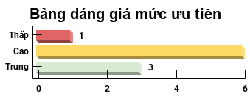
 | 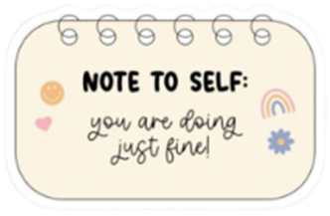 |  | 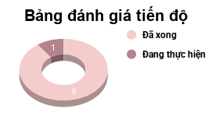
 | Công việc | Mô tả | Mức ưu tiên | Tiến độ | Mức độ
TRUE | TCQT | Lên plan ôn thi | Trung | Đã xong | Dễ
TRUE | ANTT | Lên plan ôn thi | Cao | Đã xong | Trung bình
TRUE | Tiếng Trung | Lên plan học lại tiếng Trung từ HSK1-2 | Thấp | Đã xong | Trung bình
TRUE | HCI | Tiếp tục làm tiếp phần còn lại của Storyboard - Formative Testing Plan | Cao | Đã xong | Trung bình
TRUE | TCQT | Nhập nội dung thuyết trình | Cao | Đã xong | Trung bình
TRUE | Life | Tổng hợp các ngày thi, sự kiện sẽ diễn ra vào GG Calendar | Cao | Đã xong | Dễ
TRUE | TechX | Help Vinh làm mấy cái thủ tục giấy tờ | Trung | Đã xong | Trung bình
TRUE | TechX | Viết mail cảm ơn anh Kody, đính kèm file ảnh | Cao | Đã xong | Dễ
TRUE | TechX | Làm Form khảo sát, đính kèm file ảnh, file record | Trung | Đã xong | Khó
FALSE | Tài chính quốc tế | Học Chương 2,3 | Cao | Đang thực hiện | Khó
FALSE
FALSE
FALSE
FALSE
FALSE
FALSE
FALSE
FALSE
FALSE
FALSE
FALSE
FALSE
FALSE
FALSE
FALSE
FALSE
FALSE
FALSE
FALSE
FALSE

